상품제안서
모드니 컬러풀 여행용 압축파우치 6종세트 | 상품코드: S47678

 |  |  |  |  |  |  | 02-713-8555 | www.synergygift.co.kr
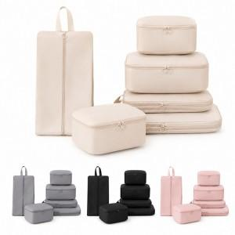

【상세/제작정보】

【인쇄/포장옵션】 | 실크, DTF컬러인쇄 / 포장지포장

【공급단가】 | 수량 | 50~ | 100~ | 300~ | 1,000~ | 3,000~
*VAT별도 | 단가 | 10,080원 | 9,770원 | 9,310원 | 9,000원 | 8,540원

【상품 URL】 | https://www.synergygift.co.kr:443/src/goods_detail.php?gdno=47678

